헬로우톡 타이틀글 등록
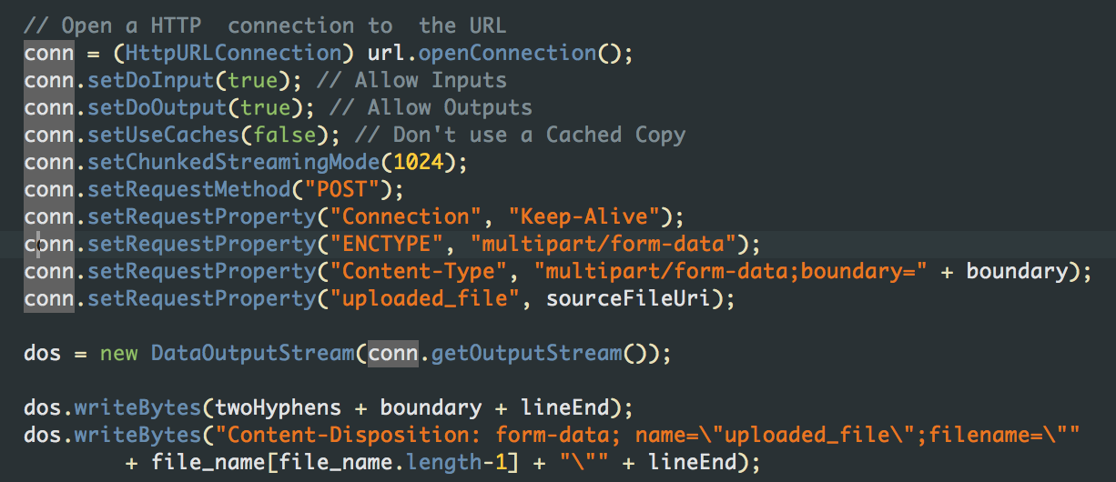
php : HellowTalk_Write.php

Send Value
 | post name | Comment
1 | e_city | 도시이름 | 필수
2 | e_tag | 스피너(숙소리뷰&여행스토리 기타등등) | 필수
3 | e_title | 제목 | 필수
4 | e_body | 내용
5 | self_id | 로그인 했을시 KEY_INDEX
6 | self_nickname | 자신 아이디
7 | country | 나라이름
8 | tour_compy | 투어회사
9 | tour_type | 투어타입
10 | sale_st | 영업시작 시간
11 | sale_en | 영업종료 시간
12 | room_type | 숙소종류 | 필수
13 | price | 가격 | 필수
14 | address | 주소 | 필수
15 | menu | 추천메뉴 | 필수
16 | image1 | 파일 이름(하단 멀티 파트 에 파일명과 일치해야함)
17 | image2 | 파일 이름
18 | image3 | 파일 이름
19 | image4 | 파일 이름
20 | image5 | 파일 이름
21 | image6 | 파일 이름
22 | image7 | 파일 이름
23 | image8 | 파일 이름
24 | image9 | 파일 이름
25 | image10 | 파일 이름
26 | e_date | 날짜 | 4.23일추가
27 | e_time | 시간 | 4.23일추가
28 | e_place | 미팅장소 | 4.23일추가
29 | e_memo | 메모 | 4.23일추가

Request Value
 | return val | Comment
1 | string | true : 성공 , false : 실패
2
3
4
5
6

이미지 멀티 파트 전송 부분(이미지 먼저 전송 해주세요, 이미지 전송후 위 API 전송 해주세요.)
Image_Submit.php | 안드로이드 참조

